Лист1
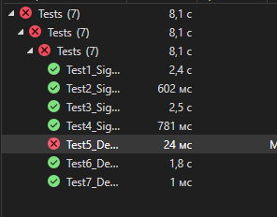
№ Тест-кейса | Название проверки | Результат | Описание
1 | Test1_SignUpWithCorrectInput() | Положительно | Тестирование регистрирования на корректных данных
2 | Test2_SignUpWithIncorrectInput() | Положительно | Тестирование регистрации на некорректных данных
3 | Test3_SignInWithCorrectInput() | Положительно | Тестирование авторизации на корректных данных
4 | Test4_SignInWithIncorrectInput() | Положительно | Тестирование авторизации на некорректных данных
5 | Test5_DeleteUserWithTask() | Отрицательно | Тестирование удаления пользователя с незакрытой задачей
6 | Test6_DeletingUserWithCorrectInput() | Положительно | Тестирование удаления пользователя без задач
7 | Test6_DeletingUserWithIncorrectInput() | Положительно | Тестирование удаления несуществующего пользователя

